关系图
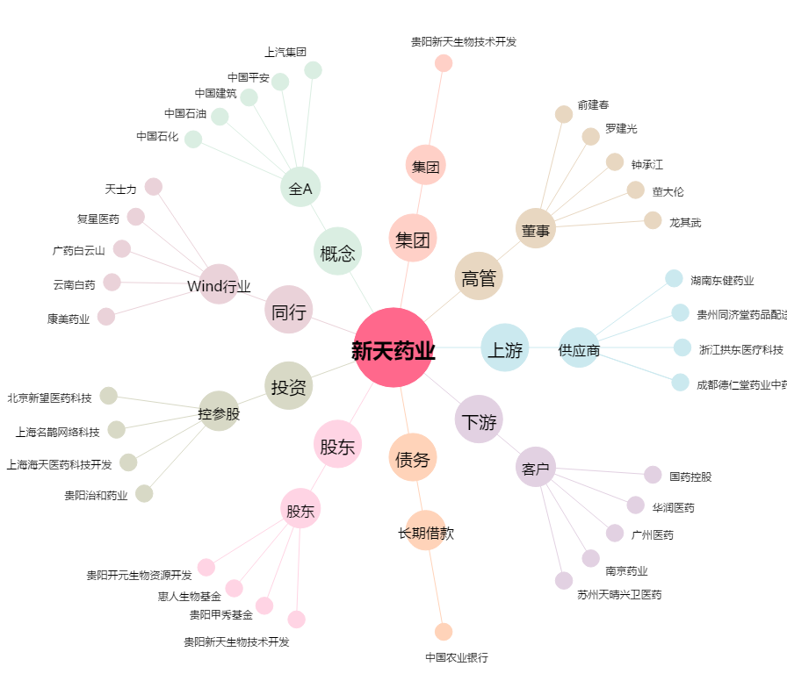
新天药业[002873.SZ] - 关系概览图

